상품제안서
[TUI]더블팬 휴대용 손선풍기(2000mAh) | 상품코드: F26785

 |  |  |  |  |  |  | 02-412-0044 | www.easy1.co.kr
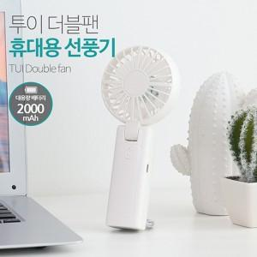

【상세/제작정보】 | * 2000mAh 대용량 배터리로 더블팬을 이용한 강한 바람의 휴대용 손선풍기 * 손잡이 부분 또는 펜 중앙 인쇄 * 1박스 50개

【인쇄/포장옵션】 | 레이저, 풀칼라 / 포장지포장

【공급단가】 | 수량 | 50~ | 100~ | 500~ | 1,000~ | 2,000~
*VAT별도 | 단가 | 9,620원 | 9,470원 | 9,240원 | 9,000원 | 8,850원

【상품 URL】 | https://dev.easy1.co.kr:443/src/goods_detail.php?gdno=26785

